Накладная-№3
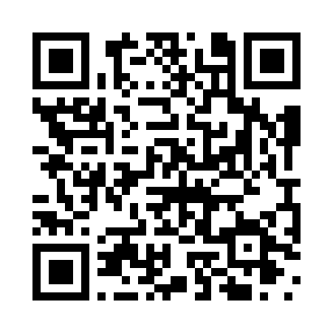
Номер товарно-транспортной накладной: |  |  | Торговый представитель: Kamol aka
Поставщик: Toshkent falcon fly 2 |  |  | Телефон торгового представителя: +998979626299
Дата отгрузки: 22.10.2025 |  |  | Контрагент: Dona zakass
Дата консигнации: |  |  | Адрес:
Доставщик: |  |  | Телефон:
Телефон доставщика:
Время заказа: 22.10.2025 12:23:40
№ | Штрих-код | Название товаров (работ,услуг) | Количество | Количество в кейсе | Цена | Сумма
 |  |  | 170 |  |  | 317
1 | 6905621392098 | Столовые ложки DB-92-9 | 20 | 20 шт. | 3 | 60
2 | 6905621392104 | Вилка столовая DB-92-10 | 20 | 20 шт. | 3 | 60
3 | 6905621392128 | Нож десертный DB-92-12 | 20 | 20 шт. | 2.60 | 52
4 | 6915641655110 | Пластмасса салатница 27.5x15x3 см DB-59-34 | 60 | 60 шт. | 2 | 120
5 | 6915646512050 | Пласмаст Салатница 8.5x8.5x3 см DB-59-27 | 50 | 50 шт. | 0.50 | 25
Итого: 317$|->UZS: 3,962,500.00

